комплектующие
№ | Наименование | Тех. требования | кол-во | Фоточки | Сылка | Расположение
1 | 3-проводной шлейф «папа-мама» | Шлейф длиной 30 см из трёх проводов подходящий для удлинения кабеля сервопривода или других трёхпроводных шлейфов с «мама-разъёмом» на конце | 4 | 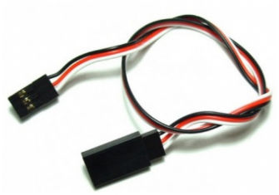 | http://amperka.ru/product/3-wire-cable-extension http://www.robototehnika.ru/e-store/catalog/204/909/ http://www.linuxcenter.ru/shop/ops_hard/amperka/3-provoda_troyka/ | CENTER_TABLES
2 | Bluetooth HC-05 | Напряжение питания: 3,3–5 В, Потребляемый ток: 50 мА, Радиус действия: до 10 метров, Чип Bluetooth: HC-05(BC417143), Интерфейс: UART | 8 | 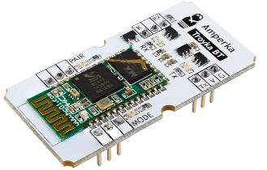 | http://amperka.ru/product/troyka-bluetooth-hc-05 https://www.chipdip.ru/product/troyka-bluetooth-hc-05 http://roboshop.spb.ru/hc-05-module | BACK_SHELF
3 | Breadboard | 830 контактов | 3 | 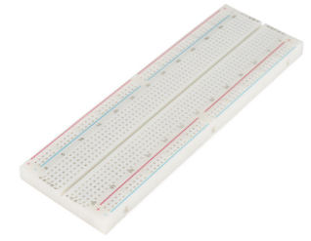 | http://amperka.ru/product/breadboard | CENTER_TABLES
4 | HC-06, Модуль Bluetooth для беспроводного управления устройствами | Напряжение питания 3,3–6 В, Максимальное входное напряжение логической единицы 5 В, Выходное напряжение логической единицы 3,3 В, Максимальный ток потребления 45 мА, Скорость передачи данных 1200–1382400 бод, Дальность связи при прямой видимости 30 м | 18 | 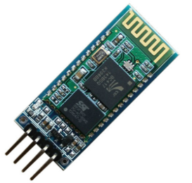 | http://amperka.ru/product/hc-06-bluetooth-module http://www.robototehnika.ru/e-store/catalog/248/1058/ https://www.chipdip.ru/product/hc-06 | BACK_SHELF
5 | IMU-сенсор на 10 степеней свободы | Напряжение питания: 3,3–5 В Потребляемый ток: менее 10 мА |  | 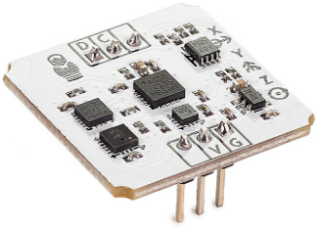 | http://amperka.ru/product/troyka-imu-10-dof http://www.electronshik.ru/item/minimu-9-v3-gyro-accelerometer-and-compass-l3gd20h-and-lsm303d-carrier-1923249 https://www.chipdip.ru/product/troyka-imu-10-dof | BACK_SHELF
6 | Iskra Mini (без ног) | Микроконтроллер: ATmega328; Тактовая частота: 16 МГц; Флеш-память: 32 КБ (2 КБ используются загрузчиком); Оперативная память SRAM: 2 КБ; Энергонезависимая память EEPROM: 1 КБ; Рабочее напряжение: 5 В; Входное напряжение: 5–9 В; Портов ввода-вывода общего назначения: 20; Портов с поддержкой ШИМ: 6; Портов, подключённых к АЦП: 8 (4 из них на нераспаянных выводах); Разрядность АЦП: 10 бит; Аппаратные интерфейсы: UART, SPI, I²C (на нераспаянных выводах); Максимальный ток одного вывода: 40 мА; Максимальный ток с пина +5V: 150 мА; Габариты: 33×20 мм | 8 | 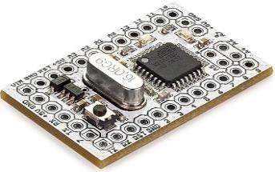 | http://amperka.ru/product/iskra-mini-headless | CENTER_TABLES
7 | Iskra Mini (с ногами) | Микроконтроллер: ATmega328; Тактовая частота: 16 МГц; Флеш-память: 32 КБ (2 КБ используются загрузчиком); Оперативная память SRAM: 2 КБ; Энергонезависимая память EEPROM: 1 КБ; Рабочее напряжение: 5 В; Входное напряжение: 5–9 В; Портов ввода-вывода общего назначения: 20; Портов с поддержкой ШИМ: 6; Портов, подключённых к АЦП: 8 (4 из них на нераспаянных выводах); Разрядность АЦП: 10 бит; Аппаратные интерфейсы: UART, SPI, I²C (на нераспаянных выводах); Максимальный ток одного вывода: 40 мА; Максимальный ток с пина +5V: 150 мА; Габариты: 33×20 мм | 4 | 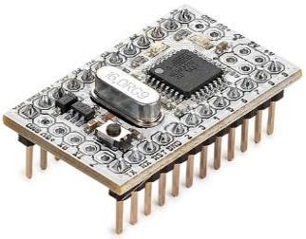 | http://amperka.ru/product/iskra-mini | CENTER_TABLES
8 | MicroSD-карта класс 10 | Тип: MicroSD Class 10; Объем: не менее 8 Гб; Комплект поставки: карта памяти microSD, адаптер SD |  | 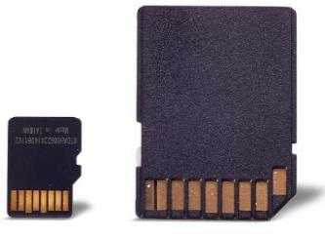 | http://amperka.ru/product/microsd-8gb | UNDER_3D_PRINTER
9 | microSD-карта с ОС Raspbian (8 ГБ, Класс 10) | microSDHC-карта на 8 ГБ, 10-го класса скорости |  |  | http://amperka.ru/product/raspbian-micro-sd-card http://www.electronshik.ru/item/raspberry-pi--prog-4gb-sdcard-1069118 https://www.chipdip.ru/product/sp008gbsth010v10-sp | UNDER_3D_PRINTER
10 | NiMH-аккумулятор «Крона» (250 мАч) | Номинальная ёмкость: 250 мАч, Напряжение: 7—8,4 В Рекомендуемый ток разряда: <75 мА | 8 | 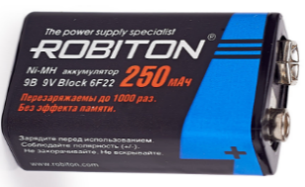 | http://amperka.ru/product/nimh-krona-battery http://www.mgktrade.com/search/31155/ https://www.chipdip.ru/product/gp-17r8h | TABLE_AT_DOOR
11 | Power Bank (Li-Ion, 2000 мА·ч) | Рабочее напряжение: 5 В. Ёмкость: 2000 мА·ч. Максимальная сила тока: 900 мА | 4 | 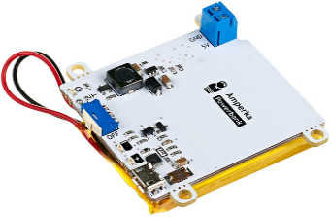 | http://amperka.ru/product/power-bank-li-ion http://www.electronshik.ru/item/robiton-power-bank-lp86-k-soft-touch-cherniy-bl1-2016102 https://www.chipdip.ru/product0/9000387938 | BACK_SHELF
12 | Power Shield (Li-Ion, 2000 мА·ч) | Рабочее напряжение: 5 В. Ёмкость: 2000 мА·ч. Максимальная сила тока: 900 мА. Габариты: 69×53 мм | 4 | 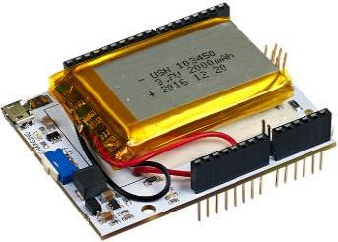 | http://amperka.ru/product/arduino-power-shield-li-ion https://www.chipdip.ru/product0/9000387937 http://amperkot.ru/products/raspberry_pi_powerpack_v11_modul_pitaniya/24148325.html | BACK_SHELF
13 | Raspberry Pi Camera Board v2.1 | Тип сенсора Sony IMX 219 PQ CMOS, ¼ дюйма, Максимальное разрешение 8 Мп (3280×2464), Поддерживаемые видеоформаты 1080p (30fps), 720p (60fps), 640×480p (90fps), Эквивалентное фокусное расстояние 33 мм, Светосила объектива f/2, Размеры 2592×1944, Вес 3 г |  | 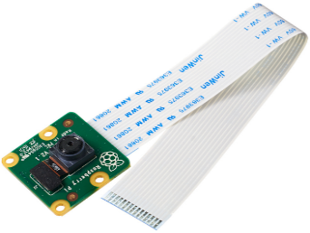 | http://amperka.ru/product/raspberry-pi-camera-board-v2 http://www.electronshik.ru/item/raspberry-pi-camera-v2-2098697 https://www.chipdip.ru/product/rpi-8mp-camera-board | UNDER_3D_PRINTER
14 | Relay Shield (4 канала по 5 А) | Ток обмотки: 80 мА; Максимальное коммутируемое напряжение: 30 В постоянного тока; 250 В переменного тока; Максимальный коммутируемый ток: 5 А (NO), 3 А (NC); Рекомендованная частота переключения: до 1 Гц; Время жизни: не менее 50 000 переключений; Габариты: 69×53×18 мм | 3 | 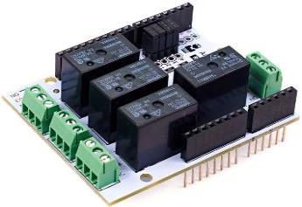 | http://amperka.ru/product/arduino-relay-shield | BACK_SHELF
15 | RFID-карта Mifare Ultralight 13,56 МГц | Габариты: 85×54×0,8 мм; Рабочая частота: 13,56 МГц; Объём памяти: 192 байта |  | 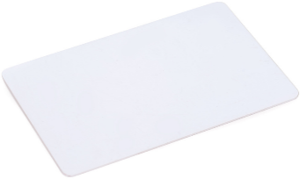 | http://amperka.ru/product/rfid-card-1356-mifare-ultralight
16 | Screw Shield | плата расширения для подключения устройств, не имеющих подходящих разъёмов. | 1 | 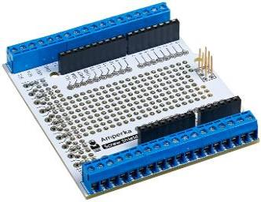 | http://amperka.ru/product/arduino-screw-shield http://www.electronshik.ru/item/kit-sh-pscrew-1344125 http://www.robototehnika.ru/e-store/catalog/201/1104/ | BACK_SHELF
17 | SD картридер | Поддерживаемые типы карт: microSD, microSDHC, Напряжение питания: от 3,3 В до 5,5 В, Габариты: 25,4×25,4 мм | 4 | 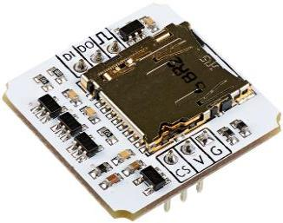 | http://amperka.ru/product/troyka-sd http://www.electronshik.ru/item/microsd-card-module-for-arduino-1141262 http://iarduino.ru/shop/Expansion-payments/sd-card-module-dlya-arduino.html | BACK_SHELF
18 | Troyka Mini IO | восемь групп пинов — три аналоговых и пять цифровых. Три из пяти цифровых пинов поддерживают ШИМ. Через пины с 10 по 13 подключаются модули с интерфейсом SPI. Пин 3 поддерживает работу с прерываниями. | 6 | 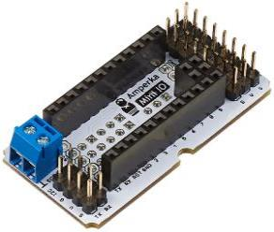 | http://amperka.ru/product/troyka-mini-io | CENTER_TABLES
19 | Troyka Shield | плата расширения, которая помогает подключать большое количество периферии вроде сенсоров через стандартные 3-проводные шлейфы. | 3 | 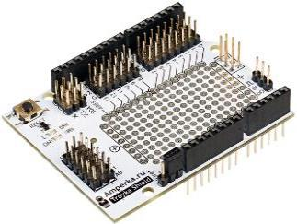 | http://amperka.ru/product/arduino-troyka-shield https://www.chipdip.ru/product/troyka-shield http://shop.intellektor.ru/Product/troyka-shield-28/ | BACK_SHELF
20 | Troyka Slot Shield | В плату можно подключить: шесть Troyka-модулей, использующих для управления один цифровой контакт; пять модулей, использующих аналоговые входы управляющей платы; три модуля, использующих протокол I²C (SDA/SCL); три модуля, работающих по протоколу SPI (DI/DO/CK). | 2 | 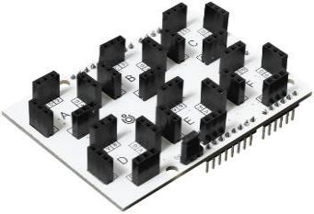 | http://amperka.ru/product/arduino-troyka-slot-shield | BACK_SHELF
21 | USB-Serial адаптер | USB-Serial адаптер позволяет работать с USB, как с serial-портом. | 3+ | 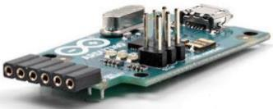 | http://amperka.ru/product/usb-serial-converter http://www.electronshik.ru/item/usb-serial-light-adapter-903141 https://www.chipdip.ru/product/module-ch340 | BACK_SHELF
22 | XBee-USB адаптер | Адаптер так же может быть использован как USB-TTL преобразователь | 2 | 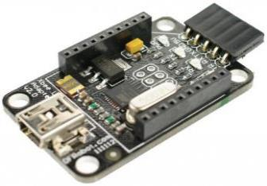 | http://amperka.ru/product/xbee-usb-converter | BACK_SHELF
23 | Адаптер PoE | Скорость передачи данных: до 100 Мбит/с; Стандарты Ethernet: IEEE802.3 10Base-T Ethernet, IEEE802.3u 100Base-Tx Fast Ethernet; Разъемы передачи данных: LAN RJ-45×2; Разъемы питание: 5,5×2,1 мама и папа; Входное напряжение: до 57 В постоянного тока; Максимальный ток: 1,3 A; Выходное напряжение: до 57 В постоянного тока;Максимальная длина кабеля: до 100 м; Рекомендуемая категория кабеля: Cat 5e | 9 | 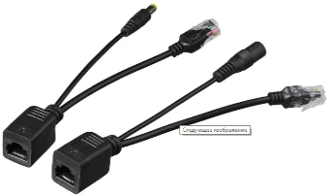 | http://amperka.ru/product/injector-poe | UNDER_3D_PRINTER
24 | Аккумулятор NiMH AA 2500 мАч | Номинальная ёмкость: 2500 мАч, Напряжение: 1-1,2 В, Рекомендуемый ток разряда: <750 мА, Количество циклов заряда/разряда: ≤1000 | 12 | 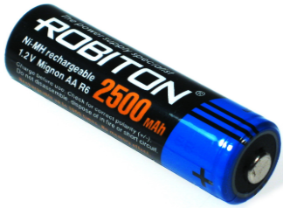 | http://amperka.ru/product/nimh-aa-cell http://www.electronshik.ru/item/acc-12v-1450mah-14m145-bc1-68923 http://www.mgktrade.com/search/31156/ | TABLE_AT_DOOR
25 | Акселерометр (Troyka-модуль) | Чувствительность: 9.8×10-3 м/с²; Диапазон измерений: ±2/ ±4/ ±8 g; Напряжение питания: 3,3–5 В; Потребляемый ток: менее 10 мА; Габариты: 25,4×25,4 мм | 4 | 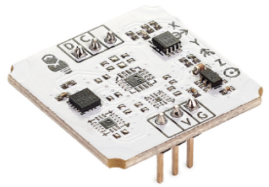 | http://amperka.ru/product/troyka-accelerometer | BACK_SHELF
26 | Анемометр | Прибор для измерения скорости ветра. Напряжение питания: 9–24 В, Потребляемый ток: 30 мА, Диапазон измерений: 0–30 м/с, Минимальная детектируемая скорость ветра: 0,4–0,8 м/с, Погрешность измерений: ±3%, Диапазон выходного аналогового сигнала: 0–5 В, Длина кабеля в комплекте: не менее 3 м, Материал корпуса и лопастей: металл | 2 | 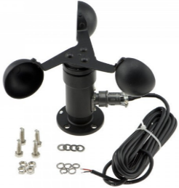 | http://amperka.ru/product/anemometer-kit
27 | Батарейка CR1225 | Напряжение питания — 3 В. | 16 | 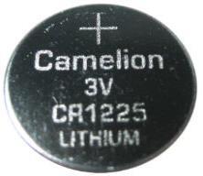 | http://amperka.ru/product/battery-cr1225 | TABLE_AT_DOOR
28 | Батарейный отсек 3×2 AA | Батарейный отсек предназначен для последовательного соединения 6 AA-аккумуляторов или AA-батареек для питания вашего устройства. |  | 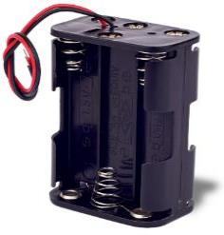 | http://amperka.ru/product/battery-holder-3x2-aa | TABLE_AT_DOOR
29 | Беспаечная макетная плата Breadboard Half | 400 контактов | 8 | 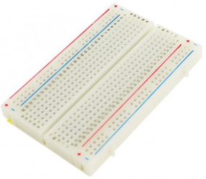 | http://amperka.ru/product/breadboard-half http://www.robototehnika.ru/e-store/catalog/247/790/ http://www.electronshik.ru/item/bread-board-clear-82h53cm-885031 | CENTER_TABLES
30 | Беспаечная макетная плата Breadboard Micro 2×8 | 8 рельсов по 2 контакта | 21 | 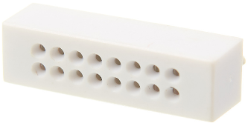 | http://amperka.ru/product/breadboard-2x8 http://iarduino.ru/shop/Makety/breadboard-170-belyy.html http://carduino.ru/product_info.php?products_id=2014 | CENTER_TABLES
31 | Беспаечная макетная плата Breadboard Mini | 170 отверстий-контактов | 16 | 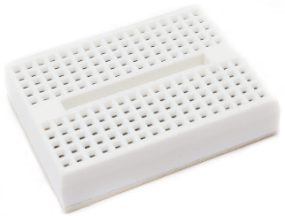 | http://amperka.ru/product/breadboard-mini http://www.electronshik.ru/item/mini-bread-board-self-adhesive-1021792 https://www.chipdip.ru/product/e000022-arduino-mini-breadboard-4 | CENTER_TABLES
32 | Беспроводной приёмник на 433 МГц | Напряжение питания: 5 В; Несущая частота: 433 МГц; Максимальная пропускная способность: 5 кб/сек; Потребляемый ток: 4,5 мА; Чувствительность: −106…-110 дБм; Диапазон рабочих температур: −20…+80 °C | 6 | 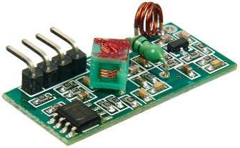 | http://amperka.ru/product/rf-433-receiver | BACK_SHELF
33 | Бокорезы | Небольшие бокорезы с подпружиненными прорезиненными ручками | 2 | 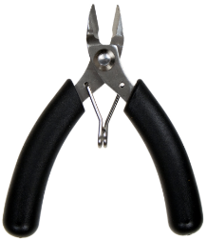 | http://amperka.ru/product/side-cutting-pliers https://www.chipdip.ru/product1/8031472186 http://www.electronshik.ru/item/pc5105-bokorezi-1209379
34 | Бокс для Arduino | Пластиковый кейс спроектирован специально для размещения в нём Arduino Uno или Arduino Mega, возможно с одной из плат расширения. Бокс имеет отверстия для USB-входа и входа питания Arduino. Помимо этого есть ещё отверстие для штекера 8P8C (он же RJ45) на Ethernet Shield и универсальный лючок для доступа к потрохам устройства. Оба они закрываются заслонками. | 6 | 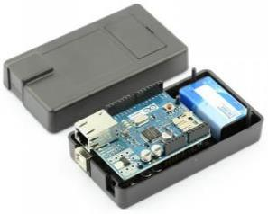 | http://amperka.ru/product/arduino-box http://www.mgktrade.com/search/31185/ http://pacpac.ru/product/a000009-box-for-arduino/
35 | Бокс для Raspberry Pi 2 и Pi 3 | Акриловый корпус спроектирован для Raspberry Pi 2 Model B. |  | 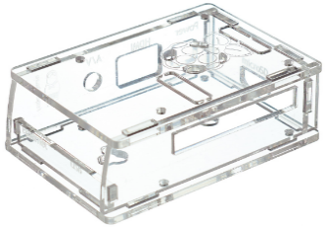 | http://amperka.ru/product/raspberry-pi-b-plus-enclosure http://www.mgktrade.com/search/31186/ http://pacpac.ru/product/dev-12996-box-for-raspberry-pi/
36 | Встраиваемый блок питания | Входное напряжение AC: 85—264 В; Входное напряжение DC: 120—370 В; Выходное напряжение: 5 В; Выходной ток: 5 А; Выходная мощность: 15 Вт; КПД: 79%; Габариты: 78×51×28 мм |  | 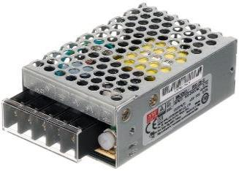 | http://amperka.ru/product/ac-dc-rs-25-5 | BACK_SHELF
37 | Втулки на вал мотора (⌀ 5 мм, пара) | Универсальная монтажная втулка-переходник предназначена для крепления колёс, шкивов и других элементов на валу моторов. | 10 | 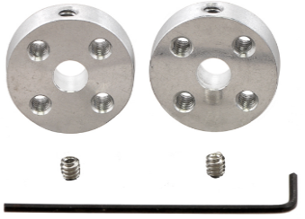 | http://amperka.ru/product/shaft-coupler-5mm http://www.electronshik.ru/item/universal-aluminum-mounting-for-5mm-1048142 http://www.robototehnika.ru/e-store/catalog/207/1069/
38 | Герметичный корпус 120×120×60 | Размер корпуса 120×120×60 мм, прозрачная крышка | 8 | 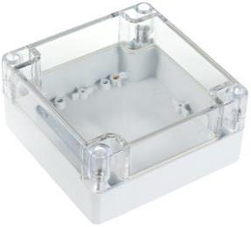 | http://amperka.ru/product/sealed-enclosure-120x120x60 http://bazis-ufa.ru/catalog/9472.html http://edusnab.ru/catalog/korpusa/germetichnyy_korpus_120_120_60_amp_x227/
39 | Герметичный корпус 64×58×35 | Размер корпуса 64×58×35, прозрачная крышка | 9 | 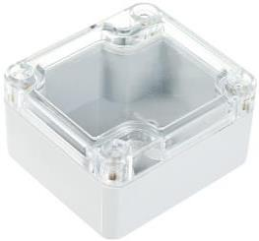 | http://amperka.ru/product/sealed-enclosure-64x58x35 http://bazis-ufa.ru/catalog/9468.html https://www.chipdip.ru/product/g104p-bk
40 | Гироскоп (Troyka-модуль) | Чувствительность: 8.7×10-3 град/сек; Диапазон измерений: ±250/ ±500/ ±2000 град/сек; Напряжение питания: 3,3–5 В; Потребляемый ток: менее 10 мА; Габариты: 25,4×25,4 мм | 6 | 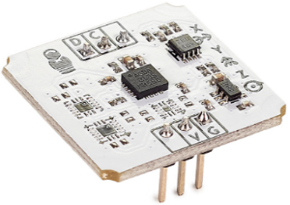 | http://amperka.ru/product/troyka-gyro | BACK_SHELF
41 | Гусеничная платформа Rover 5 | Рекомендуемое напряжение питания: 7,2 В. Потребляемый ток: до 2,5 А. Скорость: 1 км/ч. Габариты: 245×235×75 мм с минимальным клиренсом |  | 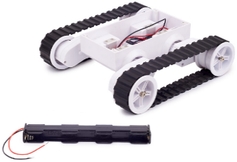 | http://amperka.ru/product/rover-5-chassis http://www.mgktrade.com/search/31113/ http://dvrobot.ru/240/263/21.html
42 | Датчик линии цифровой | Напряжение питания: 3–5 В; Потребляемый ток: менее 10 мА | 9 | 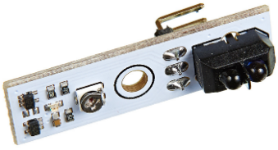 | http://amperka.ru/product/digital-line-sensor | BACK_SHELF
43 | Датчик приближения и освещённости (Troyka-модуль) | Напряжение питания: 3,3–5 В; Потребляемый ток: до 300 мкА; Выходной интерфейс: I²C (адрес: 0x29); Диапазон измеряемых расстояний: 0–100 мм; Диапазон измерения освещённости: 0,08–100000 лк; Температурный диапазон: −40…+85 °C; Габариты: 25,4×25,4 мм | 10 | 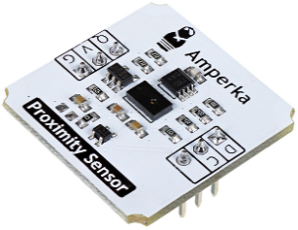 | http://amperka.ru/product/troyka-proximity | BACK_SHELF
44 | Двухколёсная платформа | 2 монтажные, не проводящие ток поверхности для крепления собственных частей и других компонентов, 2 пластиковых колеса с резиновыми покрышками, 2 мотора с встроенными передаточными шестернями балансировочный шар (третье колесо), крепёж | 2 | 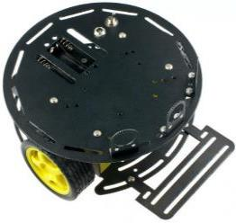 | http://amperka.ru/product/turtle-chassis http://www.roboworks.ru/katalog/internet-magazin/dlja-razvlechenija/tagamoto/dvuhkolesnaja-platforma-turtle http://arduinko.ru/catalog/chasis/Wheels_chasis/two_wheels_chassis/
45 | Жидкий флюс во флаконе с кисточкой | Жидкий флюс на спиртовой основе в компактной ёмкости и встроенной в крышку кисточкой. | 4 |  | http://amperka.ru/product/flux-lti120 http://www.electronshik.ru/item/kanifol-zhidkaya-lux-s-kistochkoy-20ml-1074731 https://www.chipdip.ru/product0/297647022
46 | Зарядное устройство SC200-4 | Ток заряда AA и AAA-элементов составляет 200 мА; ток для «Кроны» — 20 мА. |  | 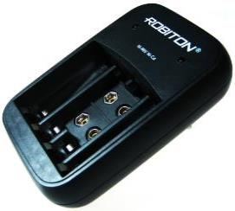 | http://amperka.ru/product/sc200-4-charger http://www.mgktrade.com/search/31159/
47 | ИК-приёмник (Troyka-модуль) | Несущая частота приёмника: 38 кГц; Напряжение питания: от 2,5 до 5,5 В; Габариты: 25,4×25,4 мм | 9 | 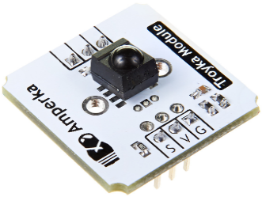 | http://amperka.ru/product/troyka-ir-receiver | BACK_SHELF
48 | Импульсный блок питания (1000 мА) | Выходное напряжение устанавливается переключателем: 12, 9, 7.5, 6, 4.5 или 3 В. | 2 | 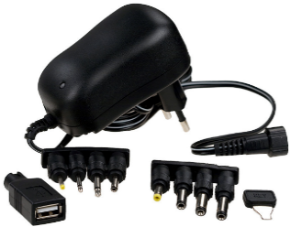 | http://amperka.ru/product/wall-plug-1a http://www.electronshik.ru/item/adapter-nb70w-1370631 https://www.chipdip.ru/product0/8777657846 | UNDER_3D_PRINTER
49 | Импульсный блок питания с USB-разъёмом (5 В, 2100 мА) | Входное напряжение: 100–240 В ~ 50/60 Гц. Выходное напряжение: 5 В. Максимальный выходной ток: 2100 мА | 1 | 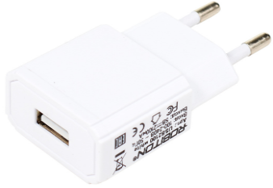 | http://amperka.ru/product/usb-power-plug-2a http://iarduino.ru/shop/Istochniki-pitanija/impulsnyy-blok-pitaniya-2000-ma.html http://smartelements.ru/product/blok-pitaniya-5v-2000ma | BACK_SHELF
50 | Инфракрасный дальномер | Напряжение питания: 5 В; Потребляемый ток: 33–50 мА; Диапазон расстояний: 10–80 см |  | 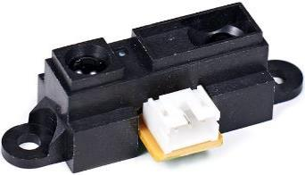 | http://amperka.ru/product/infrared-range-meter-80 | BACK_SHELF

